对账
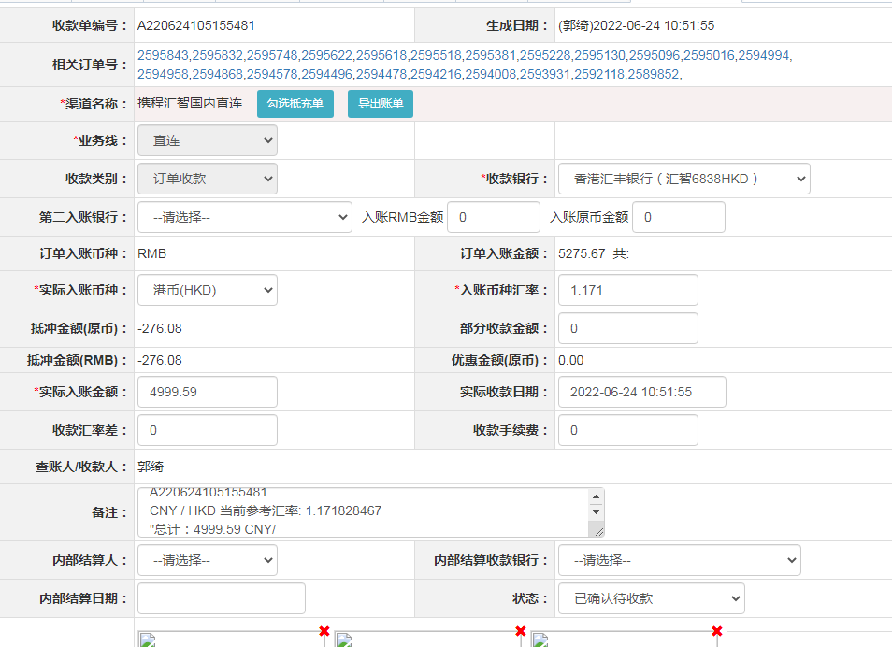
订单号 | 入住日期 | 离店日期 | 应收 |  |  |  | ，
18114725572 | 2022-06-16 | 2022-06-19 | 138.04 | 138.04 | 2589852 | 0 | ，2589852 | 直连 | 等财务改账
18127342249 | 2022-06-18 | 2022-06-19 | 135.34 | 135.34 | 2592118 | 0 | ，2592118 | 直连
18137575754 | 2022-06-17 | 2022-06-19 | 497.76 | 497.76 | 2593931 | 0 | ，2593931 | 直连
18138223770 | 2022-06-17 | 2022-06-19 | 616.08 | 616.08 | 2594008 | 0 | ，2594008 | 直连
18141009170 | 2022-06-18 | 2022-06-19 | 239.37 | 239.37 | 2594216 | 0 | ，2594216 | 直连
18142102878 | 2022-06-18 | 2022-06-19 | 516.12 | 516.12 | 2594478 | 0 | ，2594478 | 直连
18142212876 | 2022-06-18 | 2022-06-19 | 132.6 | 132.60 | 2594496 | 0 | ，2594496 | 直连
18142645244 | 2022-06-18 | 2022-06-19 | 100.98 | 100.98 | 2594578 | 0 | ，2594578 | 直连
18145312665 | 2022-06-18 | 2022-06-19 | 132.6 | 132.60 | 2594868 | 0 | ，2594868 | 直连
18145524959 | 2022-06-18 | 2022-06-19 | 274.38 | 274.38 | 2594958 | 0 | ，2594958 | 直连
18145629490 | 2022-06-18 | 2022-06-19 | 183.6 | 183.60 | 2594994 | 0 | ，2594994 | 直连
18145685037 | 2022-06-18 | 2022-06-19 | 183.6 | 183.60 | 2595016 | 0 | ，2595016 | 直连
18146005340 | 2022-06-18 | 2022-06-19 | 90.78 | 90.78 | 2595096 | 0 | ，2595096 | 直连
18146120743 | 2022-06-18 | 2022-06-19 | 239.37 | 239.37 | 2595130 | 0 | ，2595130 | 直连
18146495003 | 2022-06-18 | 2022-06-19 | 180.54 | 180.54 | 2595228 | 0 | ，2595228 | 直连
18147079643 | 2022-06-18 | 2022-06-19 | 197.96 | 197.96 | 2595381 | 0 | ，2595381 | 直连
18149119175 | 2022-06-18 | 2022-06-19 | 172.9 | 172.90 | 2595518 | 0 | ，2595518 | 直连
18149574575 | 2022-06-18 | 2022-06-19 | 232.56 | 232.56 | 2595618 | 0 | ，2595618 | 直连
18149586863 | 2022-06-18 | 2022-06-19 | 216.24 | 216.24 | 2595622 | 0 | ，2595622 | 直连
18149987732 | 2022-06-18 | 2022-06-19 | 144.43 | 144.43 | 2595748 | 0 | ，2595748 | 直连
18150341896 | 2022-06-18 | 2022-06-19 | 216.24 | 216.24 | 2595832 | 0 | ，2595832 | 直连
18150374234 | 2022-06-18 | 2022-06-19 | 158.1 | 158.10 | 2595843 | 0 | ，2595843 | 直连

 |  |  | 4999.59

A220624105155481
CNY / HKD 当前参考汇率: 1.171828467
总计：4999.59 CNY/ 5858.66 HKD

